【画面仕様書】_お問合せ_PC
 | ※スマフォまた英語版はレイアウトが違うものの、validationのチェック内容等は同じである。
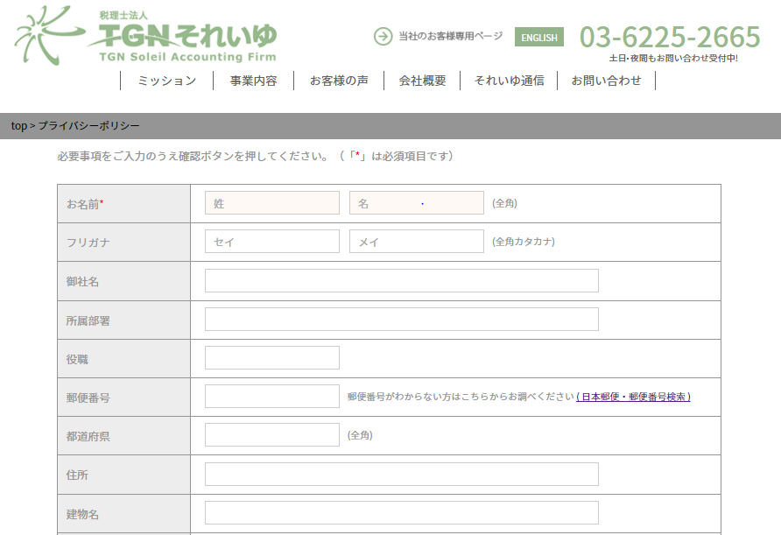
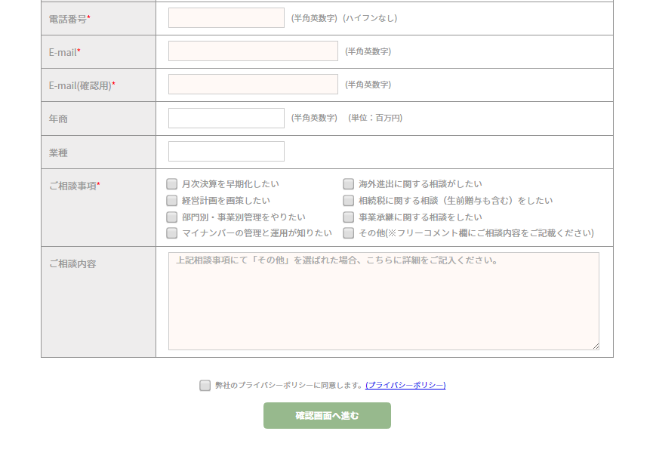
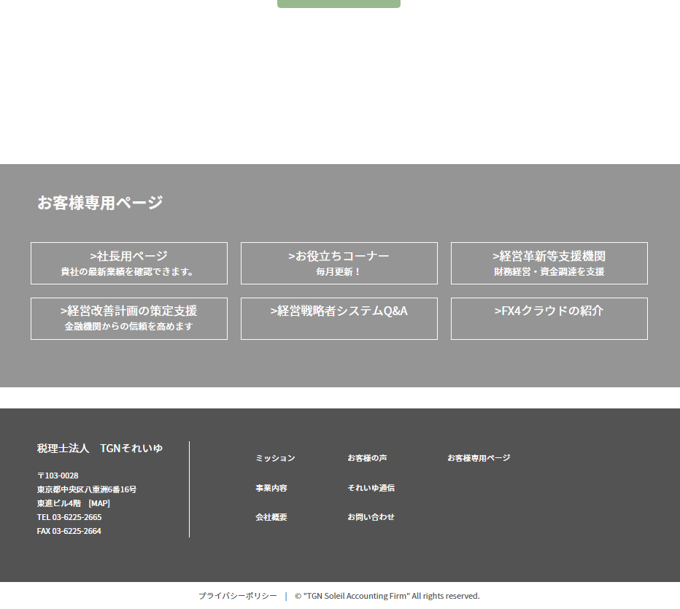
①
②
③
④
… 1. パン屑リスト表記
………… 2. お問合せフォーム入力規則
…………… 3. お問合せフォーム
……………… 4. プライバシーポリシーチェック
……………… 5. 「確認画面へ進む」ボタン
■概要 | サイト訪問者からの相談内容を送信する画面。 送信先：温井様、送信者本人

■画面遷移元 | 各ページのヘッダー、フッターにある「お問い合わせ」ボタンより遷移

■画面遷移先 | No | 項目名 | 属性 | 遷移先画面名 | 物理パス
 | ① | パン屑リストのTOP | リンク | 日本語TOP | ./index.html
 | ② | 日本郵便・郵便番号検索 | リンク | 日本郵便・郵便番号検索 | http://www.post.japanpost.jp/zipcode/
 | ③ | プライバシーポリシー | リンク | プライバシーポリシー | ./privacy/index.html
 | ④ | 確認画面へ進む | ボタン | 確認画面 | ./form/otoiawaseform.php

■画面項目 | 1. パン屑リスト表記
 |  | 日本語TOPからみたこのページの階層を表示。「TOP」リンクを押下することで日本語TOPへ遷移する。
 | 2. お問合せフォーム入力規則
 |  | 記入の際、必須事項が存在することを説明
 | 3. お問合せフォーム
 |  | 必須）お名前、電話番号、Email、Email（確認用）、ご相談事項
 |  | 任意）フリガナ、御社名、所属部署、役職、郵便番号、都道府県、住所、建物名、年商、業種、その他
 | 4. プライバシーポリシーチェック
 |  | 「弊社のプライバシーポリシーに同意します。」のチェックボックスにチェックがつけばデータ送信が可能。
 | 5. 「確認画面へ進む」ボタン
 |  | 必須項目、記入ルール上の誤り、プライバシーポリシーへの同意すべて問題が無ければ確認画面へ遷移可能。

■記入ルール、その他 | １.「*」が着く項目は必須項目であり、記入漏れや誤記がある場合警告が表示され、内容の送信が不可となる。
 | ２．ご相談事項で「その他（※フリーコメント欄に…）」を選択した場合、「ご相談内容」が必須項目となる。
 | ３．日本郵便・郵便番号検索： 日本郵便の公式サイト（郵便番号検索ページ）が別ウインドウで開く。
 | ４．プライバシーポリシー： プライバシーポリシー確認ページが別ウインドウで開く。

 | ※ヘッダー、お客様専用ページ、footer、copyrightは日本語TOPページを参照

